カメラ
カメラ
 | カメラ旋回は操作説明ページに入ってる

プレイヤーのカメラ周り

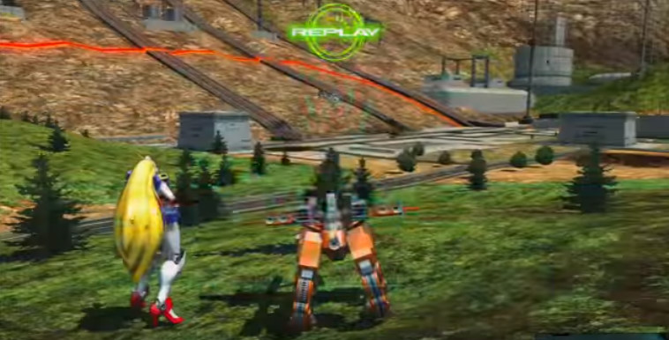
・地面にいるとき(またはスタート時)
 |  | スタート時はこのカメラの位置
 |  | プレイヤーキャラの後ろにカメラがある

プレイヤー初期位置

・木に登った時
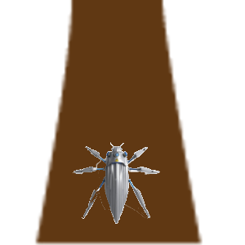
木
 |  | カメラ位置のリセットを押した時もこの位置
 |  | プレイヤーの真上にカメラを置く
 |  | 地面から(スタート時の視点)木に登った場合もこのカメラの位置に自動的に切り替えしてくれる

プレイヤー

トップビュー風

・地面にいるときのカメラ横移動

 | 右スティックをそのまま右に倒した時 | カメラが右側に旋回する
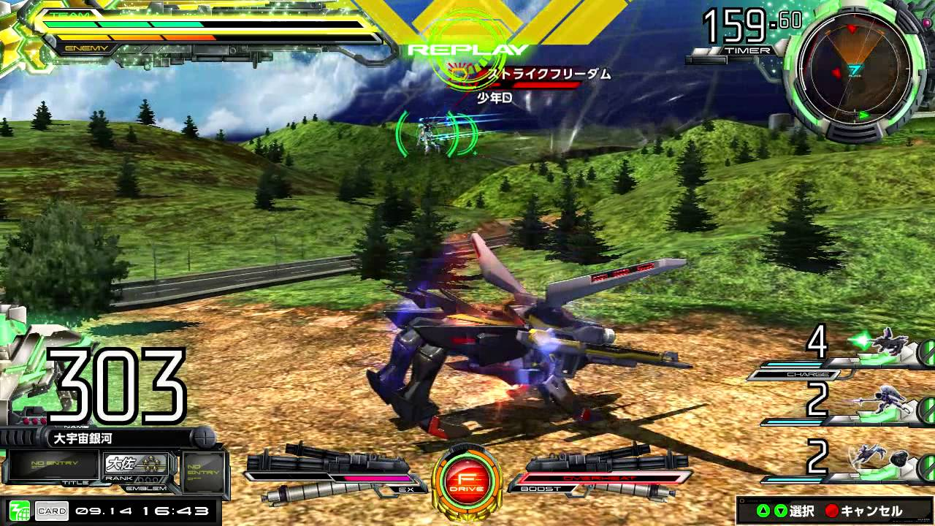

プレイヤー初期位置

・木登り時のカメラ横移動

 | 右スティックをそのまま右に倒した時 | カメラが右側に旋回する
木
木


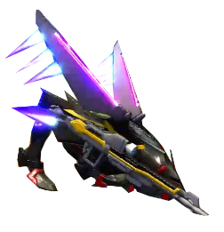
プレイヤー
プレイヤー

トップビュー風

奪った糸
上に重ねた糸が消えても下に重なってた糸は残る
奪った糸は、固定糸扱いでフィールド内に永遠に残り続ける←陣地取りにおいての最も重要な役割な扱いにする
その糸は敵糸味方糸の残糸の数値には一切関係なしに残る
奪われた糸は再度上に重ねれば再び糸の所有者が変わる

上に重ねて敵の糸を奪う
一定の糸の量が出て上に貼った糸が消える
奪った下の糸は永遠に残る

回避アクション (2)
回避アクション
 | 目次へ |  | プレイヤーへ
 | 糸へ

 | 敵の糸の地点に跳ぶ、または陣地ジャンプ中に敵の糸とぶつかりそうな時、回避アクションすることで敵の糸に引っかかず、敵の糸を奪うことが可能
 | 回避アクションは、走高跳のような避け方をイメージするとありがたいです。

敵の糸にジャンプした時
敵の糸に狙って跳んだ場合の敵糸の当たり判定
真横から見た時の敵糸とプレイヤーの当たり判定範囲
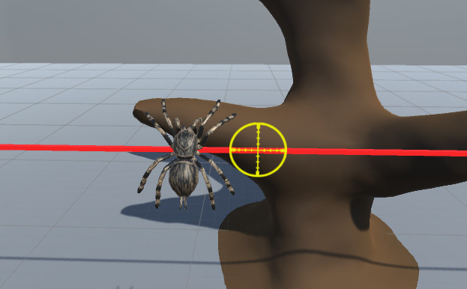
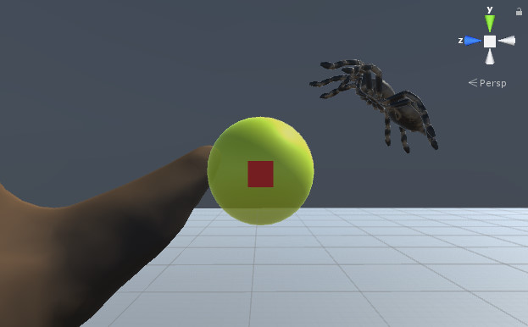
真横から見た糸(実際の断面は丸い)

敵の糸の当たり判定
・糸に着地するまでに黄色い範囲内で回避アクションを入力しないと、糸の罠に引っかかってしまう
・範囲外で回避アクションをしてもアニメーションはされるが回避にはならない
回避アクションのアクション時間は0.5秒とし、
黄色い範囲内を通る基本の時間は1.5秒とする

 | 木から木に跳ぶ瞬間、そこの画面に映っている(見えている)糸の本数によって、回避アクションのあたり判定が変わっていく
 | ・ | 画面内に青糸が赤糸よりも多い場合、敵の糸に引っかかるあたり判定が短くなる(回避しやすくなる)
 | ・ | 画面内に青糸が赤糸よりも少ない場合、敵の糸に引っかかるあたり判定が大きくなる(引っかかりやすい)
画面内に青糸が多い場合
真横から見た時
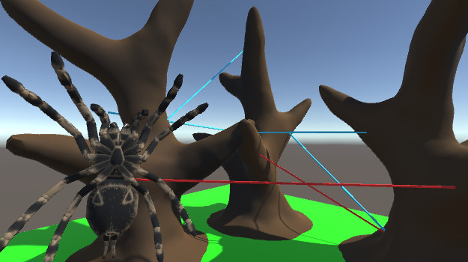
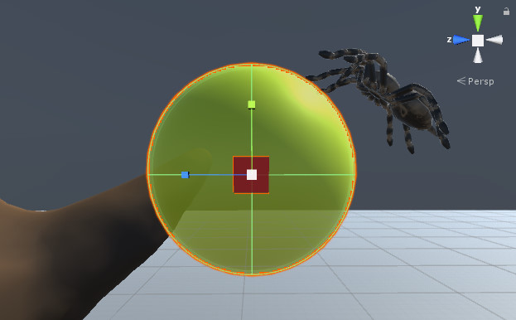

回避アクション判定範囲が拡大
・画面内に入っている自分の青糸が多ければ多いほど回避アクション成功範囲内が
大きくなる
画面内の青糸の本数差が1本につき範囲が0.3秒分広くなっていく
最大の範囲は3秒分の広さが上限(本数差が5本) 要調整

ここを狙ってジャンプした場合

画面内に青糸が少ない場合
真横から見た時

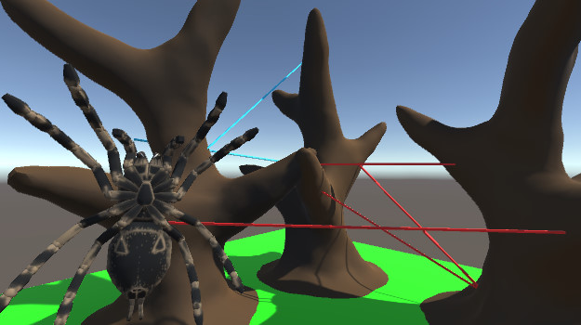
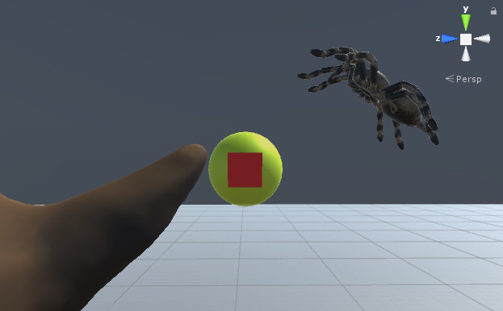

回避アクション判定範囲が縮小
・画面内に入っている自分の青糸が少ないほど回避アクション成功範囲内が
小さくなる
画面内の赤糸の本数差が1本につき範囲が0.3秒分狭くなっていく
最小の範囲は0.2秒分の広さ(これ以上は小さくならない) 要調整
周りが赤糸だらけでも小さい範囲内でもタイミング次第で成功するかもしれない
ギリギリの範囲内

ここを狙ってジャンプした場合

木に向かって跳んでる途中の敵糸とのあたり判定

回避アクション
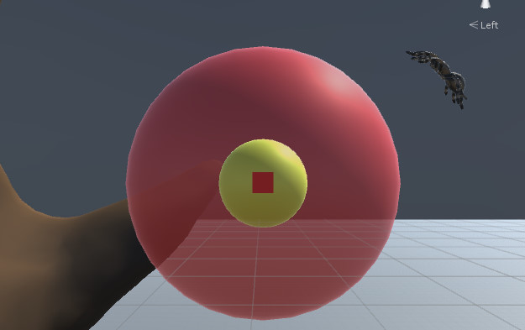
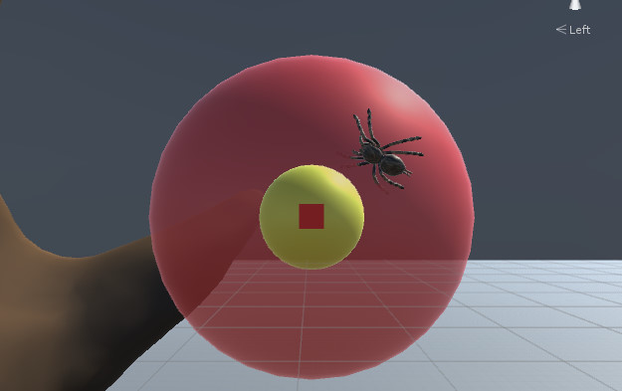
回避アクション
 | 目次へ |  | プレイヤーへ
 | 糸へ

 | 敵の糸の地点に跳ぶ、または陣地ジャンプ中に敵の糸とぶつかりそうな時、回避アクションすることで敵の糸に引っかかず、敵の糸を奪うことが可能
 | 回避アクションは、走高跳のような避け方をイメージするとありがたいです。

敵の糸にジャンプした時
敵の糸に狙って跳んだ場合の敵糸の当たり判定
真横から見た時の敵糸とプレイヤーの当たり判定範囲
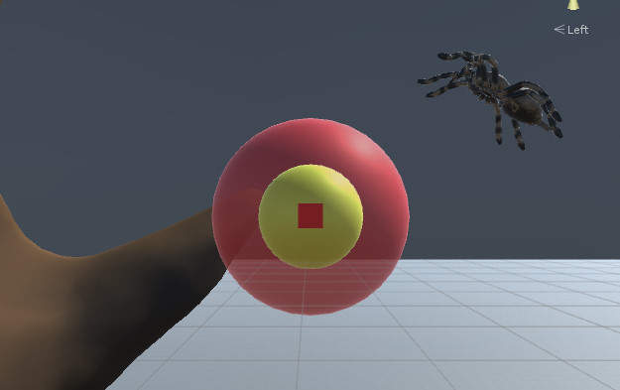
真横から見た糸(実際の断面は丸い)

敵の糸の当たり判定
赤い範囲内に入ってしまうと、糸の罠に引っかかってしまう
その範囲内は回避アクションをすることでそのあたり判定を切ることができる
黄色の範囲内に入ればその敵の糸に着地でき青い糸になる

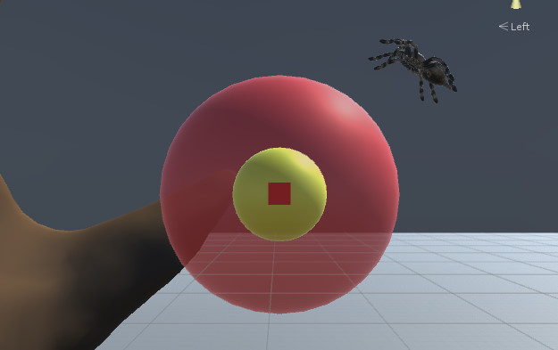
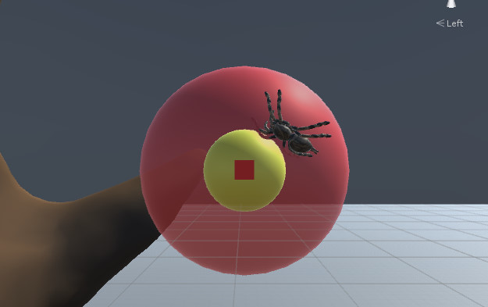
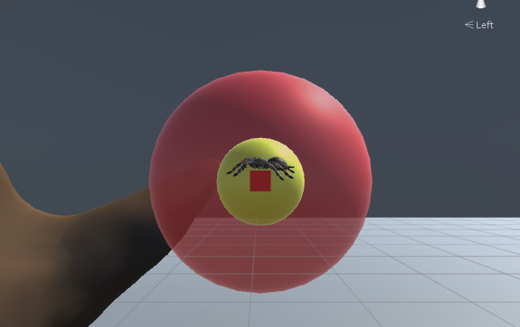

 | 木から木に跳ぶ瞬間、そこの画面に映っている(見えている)糸の本数によって、回避アクションのあたり判定が変わっていく
 | ・ | 画面内に青糸が赤糸よりも多い場合、敵の糸に引っかかるあたり判定が短くなる(回避しやすくなる)
 | ・ | 画面内に青糸が赤糸よりも少ない場合、敵の糸に引っかかるあたり判定が大きくなる(引っかかりやすい)
画面内に青糸が多い場合
真横から見た時
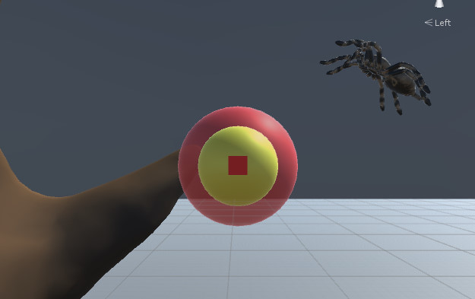

敵の糸の罠あたり判定が縮小
画面内に入っている自分の青糸が多ければ多いほど少しずつ罠のあたり判定が
小さくなっていく
それによって回避アクションが成功しやすくなる
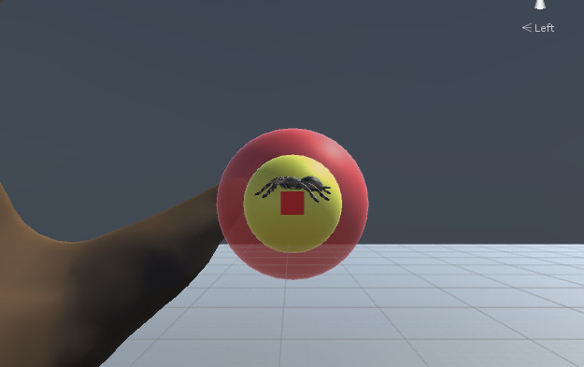
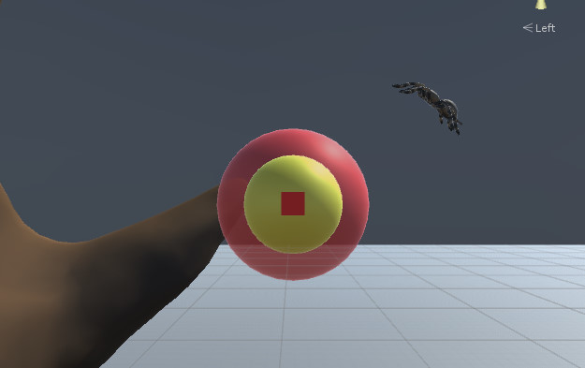


ここを狙ってジャンプした場合

画面内に青糸が少ない場合
真横から見た時

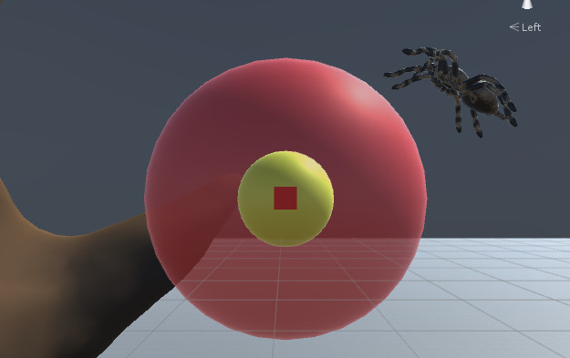

敵の糸の罠あたり判定が拡大
画面内に入っている赤糸が多いほど罠のあたり判定が大きくなる
それによって回避アクションは失敗しやすくなる


ここを狙ってジャンプした場合

UI
UI
 | 関連するハイパーリンクの各タグ追加 | ※一部の画像はいろんなゲームの画像をお借りしてます(常時更新予定)
 | プレイヤー
イメージ画面

糸ゲージ
タイマー
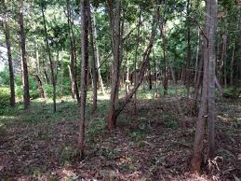
29.5秒
100

立体マップ

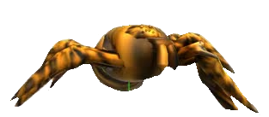
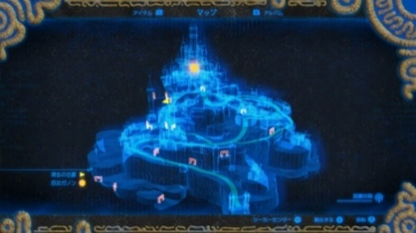

3Dマップ

糸ゲージ
 | ステージで25m,50m,100mの選択時その選択した長さがこの糸ゲージの長さとなる
 | メーターは円状になってる
 | 木にジャンプ成功したときに、着地した瞬間跳んだ長さ分をメーターから減らす
 | ↑この時、斜めでのジャンプが基本になるため計算はできる限り細かく(小数点第1まで)
 | メーターは％風に右側から減っていく(例,100ｍだと10ｍ使うと10%減っていく)
 | ジャンプした時の長さが残った糸の長さより多い場合は、計算一番古い糸を消去しその長さ分を残った糸の数値に足してから計算する
 | ↑この時のメーターの数字は一度マイナス表示してから計算後の残糸の長さを表示(例,10→19m跳んだ→－9表示→古い糸13m消去→13m足す→4m表示)
 | ゲーム中に糸が奪われるため、糸が奪われたときはその長さ分メーターが増える

陣地ゲージ
 | 陣地ゲージは自分の貼った糸の長さ、糸の本数、陣地木の数 の合計ポイントになる
 | (現在は仮にポイント計算にします 要調整)
 | 糸の貼った合計の長さ(1mにつき10ポイント)+糸の本数(糸の数1本につき30ポイント )+陣地木の数(1本につき100ポイント) =陣地のスコア
 | 敵味方同じ計算式

操作説明
操作説明
地面にいるとき：通常ジャンプ
木にいるとき：陣地ジャンプ
（長押し:糸通過）

着地地点切り替え
基本移動
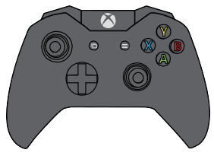
主観切り替え
TP/FP
回避アクション

カメラ旋回(連動して方向回転)
(押し込み:視点リセット)

基本移動
 | 左スティック↑
 |  | プレイヤーの頭の向いている方向にまっすぐ進む
 |  | （この時、カメラがどんな方向を向いていてもプレイヤーは頭の向いている方向に進む）
 | 左スティック↓
 |  | プレイヤーの向いている後ろの方向に進む
 | 左スティック→
 |  | プレイヤーの頭の向いている方向の右側に進む
 | 左スティック←
 |  | プレイヤーの頭の向いている方向の左側に進む

方向回転
 | L1ボタンを押してる間、プレイヤーはその場で少しずつ左回転する

 | R1ボタンを押してる間、プレイヤーはその場で少しずつ右回転する

カメラ旋回
 | クモの真ん中を基準に回転 |  | カメラへ
 | 1人称に切り替えたときはそのカメラの位置からそのまま1人称のカメラに切り替える
 | (↑この時カメラ2つ用意するか1つを移動させるかはラクな方で構わないです)

 | 押し込み時：カメラはトップビュー風の位置に瞬間移動する

主観切り替え
 | トリガーを押した時1人称に変わる
 | この時、変わる直前の3人称視点のカメラの向いてる方向を一人称にしたイメージ
 | 1人称時の操作は同じ
 | もう一度主観切り替えを押すと3人称に戻る(木にジャンプした場合は強制的に3人称に切り替わる)
 | 3人称に切り替わった時はトップビュー風のカメラ位置になる

